상품제안서
에코너 접이식 테이프크리너 (본품+리필) | 상품코드: S36831

 |  |  |  |  |  |  | 02-713-8555 | www.synergygift.co.kr
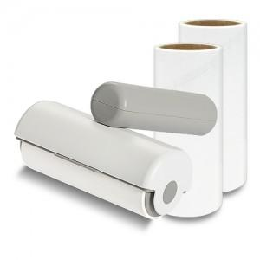 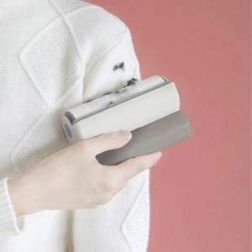 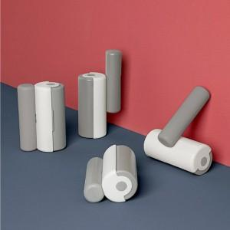

【상세/제작정보】 | 360º 회전 접이식 T자형 핸들로 휴대가 용이, 강한 점착력으로 깔끔하게 이물질 제거

【인쇄/포장옵션】 | 레이저 / 포장지포장

【공급단가】 | 수량 | 50~ | 100~ | 500~ | 1,000~ | 5,000~
*VAT별도 | 단가 | 4,530원 | 4,360원 | 4,050원 | 3,980원 | 3,840원

【상품 URL】 | https://www.synergygift.co.kr:443/src/goods_detail.php?gdno=36831

